2.Cache
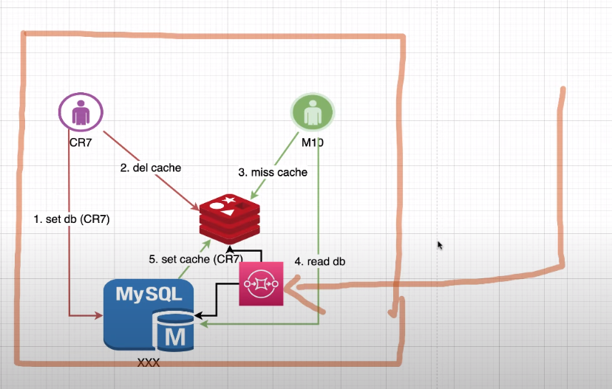
Caching | - cache is a high-speed data storage layer which stores a subset of data, typically transient in nature, so that future requests for that data are served up faster than is possible by accessing the data’s primary storage location. - Caching allows you to efficiently reuse previously retrieved or computed data - data in a cache is generally stored in fast access hardware such as RAM (Random-access memory) and may also be used in correlation with a software component - Trading off capacity for speed, a cache typically stores a subset of data transiently, in contrast to databases whose data is usually complete and durable.
 | Advantages - Improved performance: Caching can significantly reduce the time it takes to access frequently accessed data, which can improve system performance and responsiveness - Reduced load on the original source: By reducing the amount of data that needs to be accessed from the original source, caching can reduce the load on the source and improve its scalability and reliability - Cost savings: Caching can reduce the need for expensive hardware or infrastructure upgrades by improving the efficiency of existing resources
 | Disadvantages - Data inconsistency: If cache consistency is not maintained properly, caching can introduce issues with data consistency. - Cache eviction issues: If cache eviction policies are not designed properly, caching can result in performance issues or data loss. - Additional complexity: Caching can add additional complexity to a system, which can make it more difficult to design, implement, and maintain. - Overall, caching is a powerful system design concept that can significantly improve the performance and efficiency of a system. By understanding the key principles of caching and the potential advantages and disadvantages, developers can make informed decisions about when and how to use caching in their systems.
Database Caching | Fundamental - Database caching allows you to dramatically increase throughput and lower the data retrieval latency associated with backend databases, which as a result, improves the overall performance of your applications. - A database cache layer can be applied in front of any type of database, including relational and NoSQL databases - Common techniques used to load data into you’re a cache include lazy loading and write-through methods
 | Database Challenges - building distributed applications that require low latency (độ trễ thấp) and scalability(khả năng mở rộng) - Slow processing queries - Cost to scale - The need to simplify data access
 | Relational Database Caching Techniques
Caching design patterns | Lazy caching - to populate the cache only when an object is actually requested by the application - should apply a lazy caching strategy anywhere in your app where you have data that is going to be read often, but written infrequently
 | Write-through - the cache is updated in real time when the database is updated - It avoids cache misses, which can help the application perform better and feel snappier
 | Time to live
 | Evictions
 | The thundering herd
Types of Cache | Inmemory Cache - In-memory caching is a type of caching that involves storing data in the computer’s RAM (Random Access Memory) instead of in a database or on disk - in-memory caching is volatile and the data stored in the RAM may be lost if the system is shut down or restarted.
 | Client-side Cache - Client-side caching is a type of caching that involves storing data on the client’s device, such as a web browser. This type of caching is useful for web applications that require frequent access to static resources, such as images and JavaScript files - client-side caching can lead to issues with stale data, as the cached data may not always be up-to-date. Therefore, careful consideration should be given to the caching policies and expiration times used in client-side caching
 | Distributed Cache - that involves storing data across multiple servers or nodes in a network - Distributed caching allows multiple servers to share the workload of storing and retrieving data, which can improve the performance of the application and reduce the risk of data loss - However, managing a distributed caching system can be complex, and ensuring consistency across multiple nodes can be challenging. - Use case : + Database caching: + Storing User sessions: + Cross-Module Comunication And Shared Storage + In memory Data Stream Processing and Analytics
 | Application Server Cache
 | Global Cache
 | Local Caches: - A local cache stores your frequently used data within your application - This not only speeds up your data retrieval but also removes network traffic associated with retrieving data, making data retrieval faster than other caching architectures - A major disadvantage is that among your applications, each node has its own resident cache working in a disconnected manner. The information stored within an individual cache node, whether its database cached data, web sessions or user shopping carts cannot be shared with other local caches. This creates challenges in a distributed environment where information sharing is critical to support scalable dynamic environments
 | Remote caches - Remote caches are stored on dedicated servers(servers chuyên dụng) and typically built upon key/value NoSQL stores such as Redis and Memcached. They provide hundreds of thousands to up-to a million requests per second per cache node
 | Database Integrated Caches
 | Content Delivery Network (CDN) Caching
Cache Strategies | Cache-Aside (Cache Service implements in Spring) - In this strategy, the application is responsible for managing the cache. When data is requested, the application checks the cache first. If the data is not in the cache, it is retrieved from the database and stored in the cache for future use. - Pros: + This strategy is simple and flexible + Avoids filling up the cache with unnecessary data, as only the requested data is loaded - Cons: + it requires careful management of the cache to ensure that it remains up-to-date + It results in higher latency(độ trễ cao) whenever there's a cache miss, as the data has to be retrieved from the database and then loaded into the cache. - When to use: The Cache-Aside strategy is best used when cache misses are rare(hiếm khi xảy ra), and the cost of a cache miss is not overly detrimental to performance.
 | Read-Through (CacheAble annotation in Spring) - The cache is used as the primary data source. When data is requested, the cache is checked first. If the data is not in the cache, it is retrieved from the database and stored in the cache for future use. - This strategy can be useful when the database is slow or when data is frequently read but rarely updated. - In the Read-Through strategy, if there is a cache hit, the application retrieves the data directly from the cache, just like in the cache-aside strategy. - However, in case of a cache miss, the cache server fetches data from the database, not the application. The Read-Through strategy places the responsibility of loading the data into the cache on the cache itself. - Pros: + It provides a consistent approach to loading data, as the cache, not the client, handles the data loading process + It's beneficial when you have a high rate of cache misses, as the cache handles the data loading, reducing the load on the client - Cons: + Can lead to higher latency for cache misses, as the data must be fetched from the database and loaded into the cache + It requires a more sophisticated cache that can handle direct interaction with the database - When to use: + The Read-Through strategy is ideal when you have complex data loading requirements, and you want to maintain a clean separation between the cache and the client + Khi data được retrieves một cách phức tạp (nhiều bảng, nhiều service,...) thì nên sử dụng Read-Through
 | Write-Through (The Write-Through cache strategy stands out for its emphasis on data consistency) - In this strategy, data is written to both the cache and the database at the same time. - When data is updated, it is written to the cache and the database simultaneously(đồng thời). This ensures that the cache always contains up-to-date data, but it can slow down write operations - Pros: + ensures data consistency between the cache and the database. + the database is always up-to-date, there's no need for complex procedures to reconcile the cache and the database - Cons: + Latency in write operations, as every write needs to update the database before completing + Overall performance of a Write-Through caching setup is partly dependent on the performance of the database. - When to use: + best when data consistency is vital(thiết yếu, cần thiết), and the impact on write latency(độ trễ) is tolerable(chấp nhận được)
 | Write-Behind - In this strategy, data is written to the cache first and then to the database at a later time. - This allows write operations to be faster, but it can lead to data inconsistencies if the cache is not properly managed.
 | Write Around Cache - write to the database but in this case you don’t update the cache. So data is written directly to the storage, bypassing the cache
 | Write Back Cache - Firstly flush(xóa) the data from the cache, and then write the data to the cache alone. Once the data is updated in the cache, mark the data as modified, which means the data needs to be updated in DB later. Later an async(bất đồng bộ) job will be performed and at regular intervals, the modified data from the cache will be read to update the database with the corresponding values
 | Time Based Expiry
 | Active Expiry
Cache Replacement Eviction Policy (Chính sách xóa bỏ) | The cache in your system can be full at any point in time. So, we need to use some algorithm or strategy to remove the data from the cache, and we need to load other data that has more probability to be accessed in the future. To make this decision we can use some cache eviction policy. Let’s discuss some cache eviction policies one by one…
 | LRU (Least Recently Used)
 | LFU (Least Frequently Used)
 | MRU (Most Recently Used)
 | Random Replacement
Measuring Cache Effectiveness | Calculate the cache hit rate: - The cache hit rate is the percentage of requests that are served from the cache instead of the backend data store. - A high hit rate indicates that your caching strategy is effective in reducing the load on the backend data store. - You can measure the hit rate by dividing the number of requests served from the cache by the total number of requests.
 | Analyze cache eviction rate: - The cache eviction rate is the percentage of cached items that are removed from the cache due to expiration or replacement. - A high eviction rate can indicate that the cache expiration time is too short or the cache size is too small.
 | Monitor data consistency: - Data consistency is critical in caching. - If the cached data becomes stale or outdated, it can lead to incorrect results and compromise the integrity of your application. - You can monitor data consistency by comparing the cached data with the data in the backend data store.
 | Determine the right cache expiration time: - The cache expiration time determines how long the cached data remains (giữ, duy trì) valid before it is evicted from the cache. - A longer cache expiration time can improve the cache hit rate but increase the risk of stale data. - You can choose the right cache expiration time based on the data volatility and the acceptable level of data staleness.
Anotations | @EnableCaching apply this annotation at the main class (starter class) of our application in order to tell Spring Container that we need a caching feature in our application
 | @Cacheable - fetch (retrieve) data from the DB to the application and store in Redis Cache. We apply it on the methods that get (retrieve) data from DB. @Cacheable requires a return value of the method that adds or updates data in the cache. - enable caching behavior for a method is to demarcate it with @Cacheable, and parameterize it with the name of the cache where the results would be stored
 | @CachePut update data in the Redis Cache while there is any update of data in DB. We apply it on the methods that make modifications in DB.
 | @CacheEvict remove the data in the Redis Cache while there is any removal of data in DB. We apply it on the methods that delete data from DB. It can be used with void methods.
 | @Caching multiple annotations of the same type for caching a method
 | @CacheConfig we can streamline some of the cache configuration into a single place at the class level, so that we don’t have to declare things multiple times

REDIS

Redis | https://developer.redis.com/develop/java/redis-and-spring-course/lesson_9 https://www.bezkoder.com/spring-boot-redis-cache-example/ https://faun.pub/redis-master-slave-configuration-and-tested-in-spring-boot-3a68e7314b90 https://www.vinsguru.com/category/redis/

